Sheet1
序号 | 物品名称 | 图片 | 规格（mm） | 单位 | 数量 | 单价 | 金额 | 材质
1 | 沙发 | 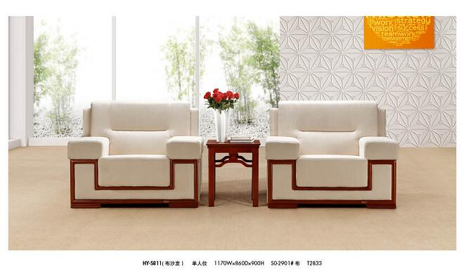 | 1170W*860D*900H | 个 | 14 |  |  | 面料：采用进口绒布，经液氨多道浸色及防潮、防腐等工艺处理，直接包面。海棉：高密度海棉，理化性能应符合国家现行标准。软硬适中，压膜量达到国家现行检测标准。椅板：曲木板材经模具八层高频垫压成型，板材承受压力达300kg，经防潮、防腐、防蛀等环保处理。油漆：德国“易涂宝”油漆，经五底三面工艺，硬度达到2-3H级。
2 | 茶几 |  | 60*80 | 个 | 10 |  |  | 与沙发配套
3 | 茶几 |  | 80*80 | 个 | 1 |  |  | 与沙发配套
4 | 茶水柜 |  | 四门 | 个 | 1 |  |  | 与沙发配套
5 | 会议桌 | 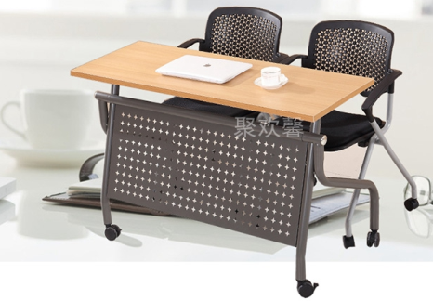 | 1.8*0.45*0.75M | 个 | 30 |  |  | 国家E级复合板材 不锈钢支架带转轮
6 | 椅子 | 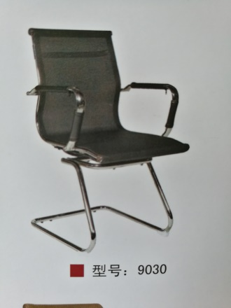 | 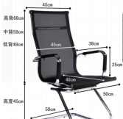 | 把 | 30 |  |  | 不锈钢材质 面料：纳米网丝 重量：12kg 设计概念：人体工学椅
 | 共计

